Sheet1
No. | Requirements
 | Requisitos Generales
RQ-SYS.001 | El estado inicial del semaforo debe estar encendido en color verd, mientras que la luz amarilla y roja deben de estar apagados.
RQ-SYS.002 | Cuando un Peaton presione el "Push Button" El semaforo debe de comenzar el proceso para cambiar a stop.
RQ-SYS.003 | El proceso comenzará con la luz Verde parpadeando durante 5 ciclos
RQ-SYS.004 | cada siclo se comprende de encendido y apagado, en donde el encendido debe durar 500 ms y el apagado también deberá durar 500 ms
RQ-SYS.005 | Una vez terminado el ciclo de parpadeo con la luz Verde, esta se deberá apagar y ensender el Led en color Ambar durante 2000 ms
RQ-SYS.006 | Una vez terminado el ciclo de warning Transition, el semaforo debe transicionar al estado de stop, en donde los Leds verde y amarillo están apagados y el rojo encendido con el siguiente tiempo: 3000 ms si el proceso es iniciado por el sensor de presencia 5000 ms si el proceso es iniciado por el Push Button
RQ-SYS.007 | Una vez terminado el ciclo de "Stop Transition" , comenzará el reinicio del semaforo al estado de Default, en donde los leds amarillo y rojo permaneceran encendidos durante 1000 ms, mientras que el led verda se encuentra apagado
RQ-SYS.008 | El sensor de presencia debe inicial el proceso si detecta un automovil acercandose.
RQ-SYS.009 | El "Push Button" debe de iniciar el proceso cuando un usuario lo presione.
RQ-SYS.010 | 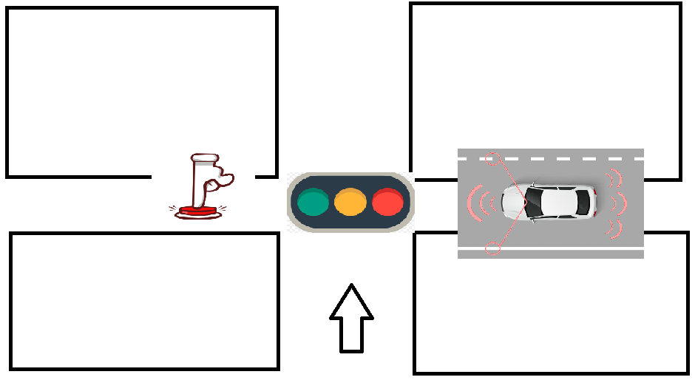 Si el proceso se encuentra corriendo y alguno de los dos sensores es activado, el sistema deberá ignorar la petición hasta que el ciclo se haya completado y esté en el estado de Default

